スクリーニング
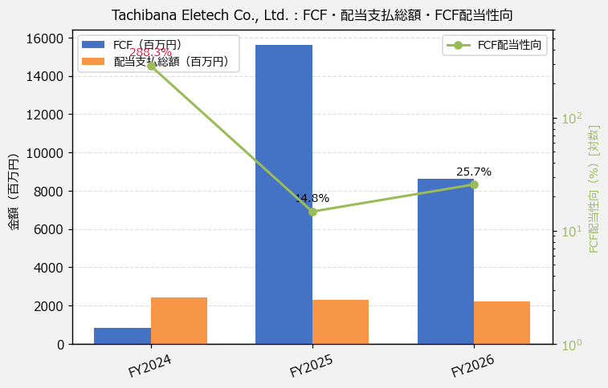
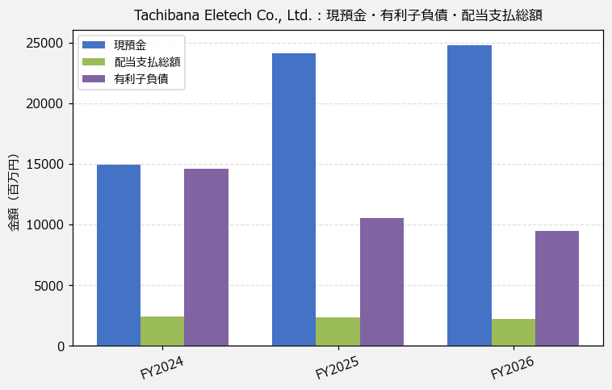
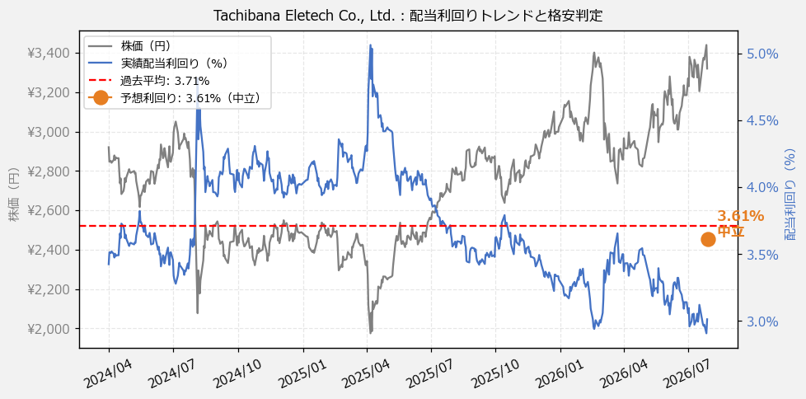
Tachibana Eletech Co., Ltd.（8159） 財務スクリーニング 2026/07/28

現在株価（円） | ¥3,320
予想DPS（円） | ¥120
予想配当利回り | 3.61%

指標 | FY2024 | FY2025 | FY2026 | CAGR（3年）
EPS（円） | 385.45 | 320.61 | 337.72 | -6.4%
DPS実績（円） | 100.00 | 100.00 | 100.00 | +0.0%
EPS配当性向[%] | 25.9 | 31.2 | 29.6 | —
FCF（百万円） | 837.0 | 15,632.0 | 8,631.0 | +221.1%
FCF配当性向[%] | 288.3 | 14.8 | 25.7 | —
有利子負債（百万円） | 14,600.0 | 10,517.0 | 9,475.0 | -19.4%
現預金（百万円） | 14,945.0 | 24,069.0 | 24,792.0 | +28.8%
ネットキャッシュ（百万円） | 345.0 | 13,552.0 | 15,317.0 | +566.3%
グロス配当余裕[年] | 6.2 | 10.4 | 11.2 | —
ネット配当余裕[年] | 0.1 | 5.8 | 6.9 | —

【短信入力】
現預金（百万円） | 14,945.0 | 24,069.0 | 24,792.0
配当支払総額（百万円） | 2,413.0 | 2,321.0 | 2,221.0

